Folha1
O dataset testado foi o Large Dataset e o ficheiro das queries foi sempre o mesmo (ficheiro do Large Dataset com 500 linhas)
Foram criados ficheiros contendo algumas linhas e fomos analisando qual a relação entre o tamanho do dataset com o tempo e a memória.
Esses dados foram apontados e exibidos neste ficheiro de Excel
Nota: quando me refiro a 10%, significa que apenas 10% das linhas iniciais foram consideradas, sendo as restantes 90% descartadas
Percentagem | Users | Reservas | Voos | Passageiros | Tempo (segundos) | Memoria (MB)
10.00% | 99999 | 599475 | 19999 | 1633953 | 32.093202 | 111
20.00% | 199999 | 1198952 | 39999 | 3267907 | 64.065335 | 296
30.00% | 299999 | 1798428 | 59999 | 4901862 | 94.035105 | 560
40.00% | 399999 | 2397905 | 79999 | 6535816 | 139.362399 | 901
50.00% | 499999 | 2997382 | 99999 | 8169771 | 175.412388 | 1326
60.00% | 599999 | 3596858 | 119999 | 9803726 | 226.433107 | 1833
70.00% | 699999 | 4196335 | 139999 | 11437680 | 274.471361 | 2405
80.00% | 799999 | 4795812 | 159999 | 13071634 | 328.229936 | 3064
90.00% | 899999 | 5395288 | 179999 | 14705588 | 387.435704 | 3804
100.00% | 1000000 | 5994765 | 200000 | 16339543 | 459.991387 | 4621
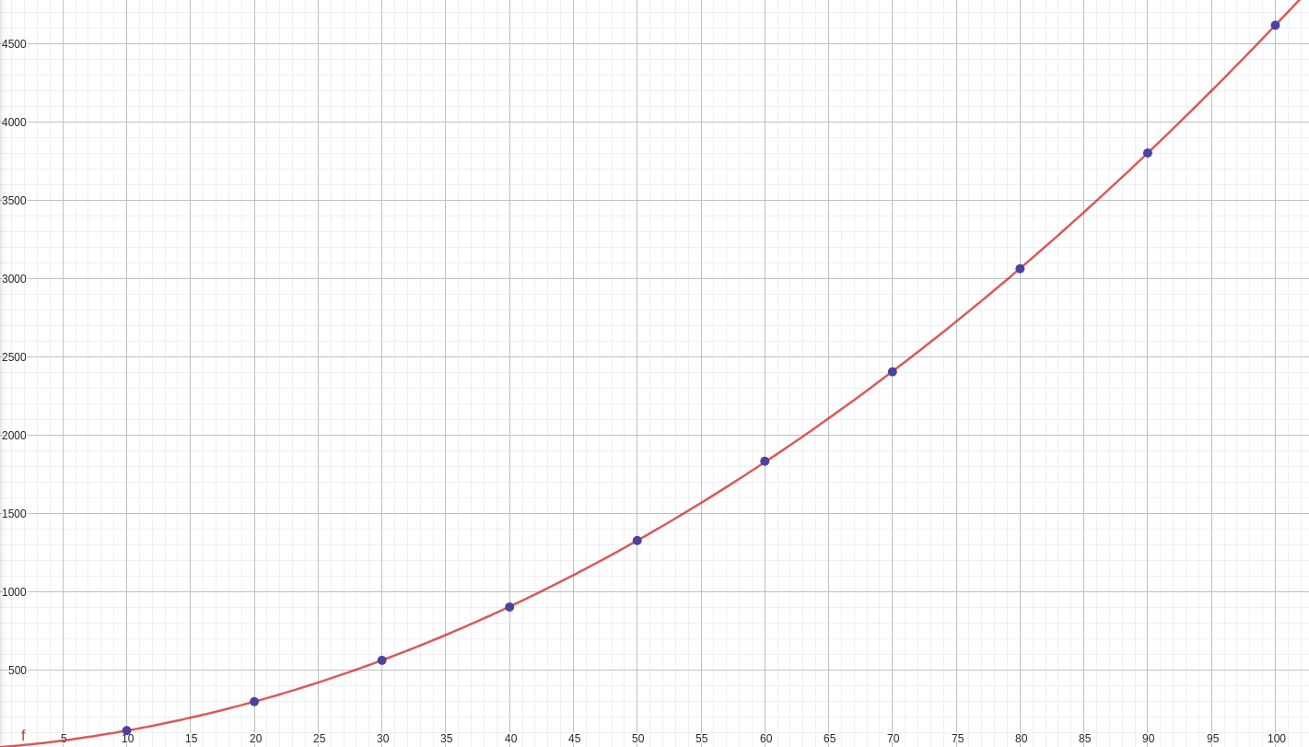
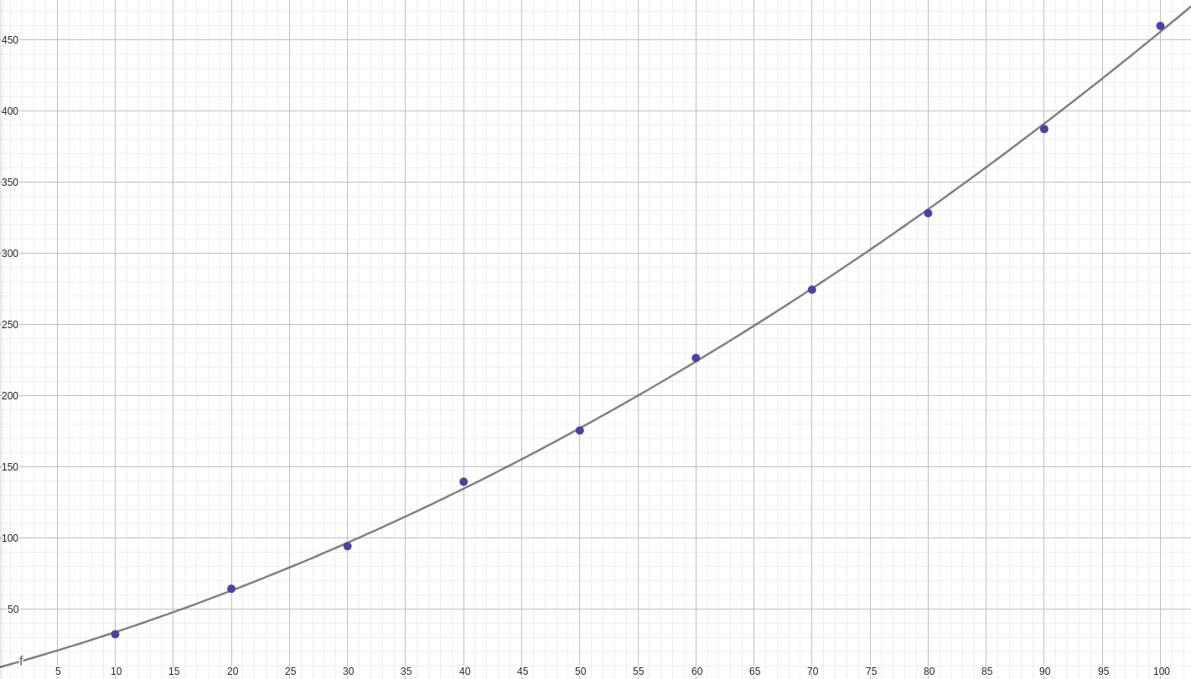

Tempo
Memória

